Tabelle1
Berechnungstabelle Mitarbeitende in Jahreseinheiten (JAE)

Firmenname:

Bezugspunkt für die Angaben ist das letzte abgeschlossene Geschäftsjahr. Erfasst werden alle sozialversicherungspflichtigen Beschäftigten und Geschäftsführung. Auszubildende und geringfügig Beschäftigte werden nicht berechnet. Förderfähig sind die Unternehmen, die mindestens einen sozialversicherungspflichtigen Stellenanteil in Vollzeit (= mindestens 1 JAE) im letzten Geschäftsjahr vor Beginn der Beratung, während des Coachings und zum Zeitpunkt der Antragstellung haben. Die Stellenanteile der Geschäftsführung dürfen bei der 1 JAE nicht miteinbezogen werden.

Geschäftsjahr (vollständiger Zeitraum, z.B. 01.01.2023 - 31.12.2023):

Bitte zunächst die gültige Vollzeit-Arbeitszeit eintragen (Grundlage für Berechnung JAE): |  | Vollzeit-Arbeitszeit/ Woche: |  | Wochenstunden

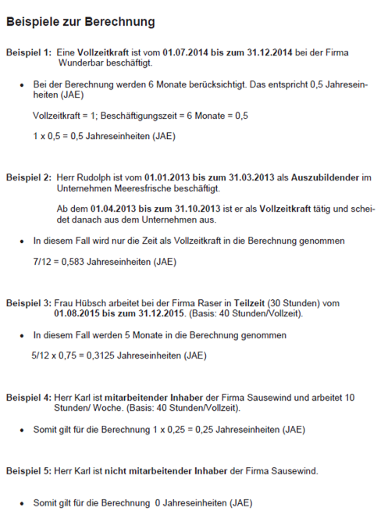
 | Wochenstunden laut Arbeitsvertrag | Einheit | Beschäftigungszeit in Monaten im Geschäftsjahr | JAE
MA 1
MA 2
MA 3
MA 4
MA 5
MA 6
MA 7
MA 8
MA 9
MA 10
MA 11
MA 12
MA 13
MA 14
MA 15
MA 16
MA 17
MA 18
MA 19
MA 20
MA 21
MA 22
MA 23
MA 24
MA 25
MA 26
MA 27
MA 28
MA 29
MA 30
MA 31
MA 32
MA 33
MA 34
MA 35
MA 36
MA 37
MA 38
MA 39
MA 40
MA 41
MA 42
MA 43
MA 44
MA 45
MA 46
MA 47
MA 48
MA 49
MA 50
MA 51
MA 52
MA 53
MA 54
MA 55
MA 56
MA 57
MA 58
MA 59
MA 60
MA 61
MA 62
MA 63
MA 64
MA 65
MA 66
MA 67
MA 68
MA 69
MA 70
MA 71
MA 72
MA 73
MA 74
MA 75
MA 76
MA 77
MA 78
MA 79
MA 80
MA 81
MA 82
MA 83
MA 84
MA 85
MA 86
MA 87
MA 88
MA 89
MA 90
MA 91
MA 92
MA 93
MA 94
MA 95
MA 96
MA 97
MA 98
MA 99
MA 100
 |  |  | Summe | 0.00

